様式３
様式３
同種工事の施工実績
東京科学大学（湯島）１号館加圧給水ポンプ改修工事

 | 会社名

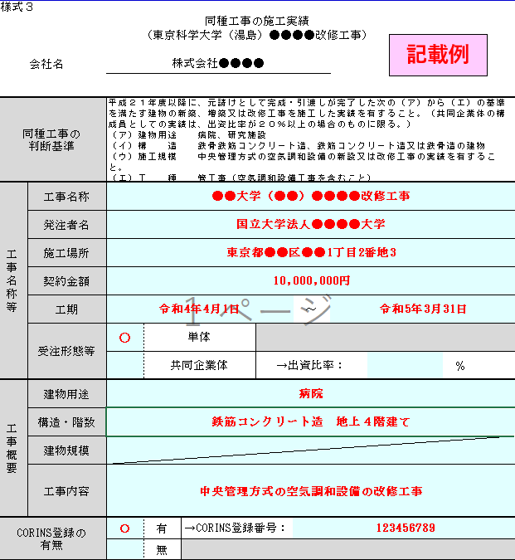
「単体」・「共同企業体」のいずれかに○をすること。また，共同企業体としての実績の場合，出資比率を記載のうえ，「出資比率が分かる資料」を添付すること。
同種工事の 判断基準 |  | 平成２３年度以降に、元請けとして完成・引渡しが完了した次の（ア）（イ）（ウ）の基準を満たす建物の新築、増築又は改修工事を施工した実績を有すること。（共同企業体の構成員としての実績は、出資比率が２０％以上の場合のものに限る。） （ア）建物用途 学校施設、研究施設、病院、庁舎又は事務所 （イ）構造 鉄骨鉄筋コンクリート造、鉄筋コンクリート造 （ウ）工種 管工事（給排水衛生設備を含むこと。）
工事名称等 | 工事名称
 | 発注者名
 | 施工場所
 | 契約金額
 | 工期 |  |  |  |  | ～
 | 受注形態等 |  | 単体
 |  |  | 共同企業体 |  | →出資比率： |  | ％
工事概要 | 建物用途
 | 構造・階数
 | 建物規模
 | 工事内容
「有」・「無」のいずれかに○をすること。また，「有」の場合は，CORINS登録番号を記載のうえ，「CORINSの記載部分の写し」を添付すること。
CORINS登録の 有無 |  |  | 有 | →CORINS登録番号：
 |  |  | 無
注１ 同種工事の施工実績については、平成２３年度以降かつ申請書及び資料の提出期限の日までに工事が完成・引渡しが完了しているものに限り記載すること。また、併せて施工実績として記載した工事に係る契約書（一般財団法人日本建設情報総合センターの「工事実績情報サービス（CORINS）」に竣工登録されている場合は、CORINSの記載部分の写し）及び記載した工事の内容が判断できる平面図等の資料の写しを提出すること。

様式４
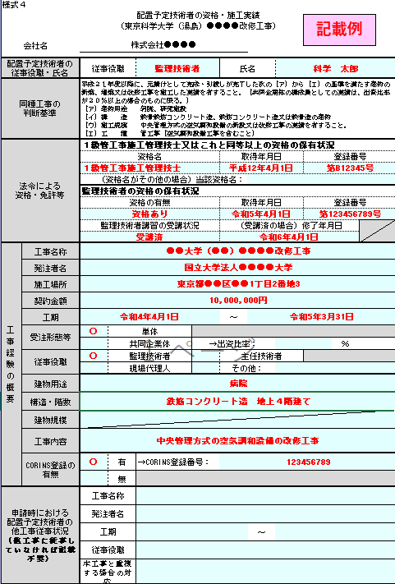
様式４
配置予定技術者の資格・施工実績
東京科学大学（湯島）１号館加圧給水ポンプ改修工事

 | 会社名

該当の資格を選択すること。（複数の資格を有する場合は，一つのみ記載すればよい。）
配置予定技術者の 従事役職・氏名 |  | 従事役職 |  |  |  | 氏名
同種工事の 判断基準 |  | 平成２３年度以降に、元請けとして完成・引渡しが完了した次の（ア）（イ）（ウ）の基準を満たす建物の新築、増築又は改修工事を施工した実績を有すること。（共同企業体の構成員としての実績は、出資比率が２０％以上の場合のものに限る。） （ア）建物用途 学校施設、研究施設、病院、庁舎又は事務所 （イ）構造 鉄骨鉄筋コンクリート造、鉄筋コンクリート造 （ウ）工種 管工事（給排水衛生設備を含むこと。）
法令による 資格・免許等 |  | ２級管工事施工管理技士又はこれと同等以上の資格の保有状況
 |  | 資格名 |  |  |  | 取得年月日 |  | 登録番号

 |  | （資格名がその他の場合）当該資格名：
 |  | 監理技術者の資格の保有状況 |  |  |  |  |  |  |  | 甲種４類消防設備士
 |  | 資格の有無 |  |  |  | 取得年月日 |  | 登録番号

 |  | 監理技術者講習の受講状況 |  |  |  | （受講済の場合）修了年月日

複数の役割を担った場合はすべてに○を付すこと。
工事経験の概要 | 工事名称
 | 発注者名
 | 施工場所
 | 契約金額
 | 工期 |  |  |  |  | ～
 | 受注形態等 |  | 単体
 |  |  | 共同企業体 |  | →出資比率： |  |  |  | ％
 | 従事役職 |  | 監理技術者 |  |  | 主任技術者
 |  |  | 現場代理人 |  |  | その他：
 | 建物用途
 | 構造・階数
 | 建物規模
 | 工事内容
 | CORINS登録の 有無 |  | 有 | →CORINS登録番号：
 |  |  | 無
申請時における 配置予定技術者の 他工事従事状況 （他工事に従事していなければ記載不要） |  | 工事名称
 |  | 発注者名
 |  | 工期 |  |  |  |  | ～
 |  | 従事役職
 |  | 本工事と重複する場合の対応
注１ 法令による資格・免許については、それを有することが確認できる免許等の写しを添付すること。 注２ 企業との直接的かつ恒常的な雇用関係の有無を確認できる、以下の書類のいずれかの写しを添付すること。ただし、必要なマスキングをすること。 ・市区町村が作成する住民税特別徴収税額通知書 ・健康保険・厚生年金被保険者標準報酬決定通知書 ・所属会社の雇用証明書 ・その他、上記に準ずる資料（いずれも写し可） 注３ 配置予定技術者の同種工事の経験については、平成２３年度以降かつ申請書及び資料の提出期限の日までに工事が完成・引渡しが完了しているものに限り記載すること。また、併せて工事の施工経験として記載した工事に係る契約書及び当該技術者が従事したことを判断できる資料（一般財団法人日本建築情報総合センターの「工事実績情報サービス（CORINS）」に竣工登録されている場合は、CORINSの記載部分の写し）及び記載した工事の内容が判断できる平面図等の資料の写しを提出すること。 注４ 申請時における他工事の従事状況は、従事しているすべての工事について、本工事を落札した場合の技術者の配置予定等を記入すること。 注５ 複数の監理技術者等の候補者がいる場合には、このシートをコピーしてすべての候補者の情報を記載すること。

